lángosozó_lángos eredmények
RANGSOR | LÁNGOSOZÓ |  |  | KEDVELTSÉGI VIZSGÁLAT |  |  |  |  |  |  |  |  |  |  |  |  |  | HELYSZÍNI HATÓSÁGI ÉRZÉKSZERVI BÍRÁLAT |  |  |  |  |  | HELYSZÍNI HATÓSÁGI ELLENŐRZÉS ÖSSZESÍTETT PONTSZÁMA | HATÓSÁGI LABORATÓRIUMI VIZSGÁLAT |  |  |  |  |  | HATÓSÁGI MIKROBIOLÓGIAI VIZSGÁLAT |  | HATÓSÁGI TISZTASÁGI VIZSGÁLAT
 |  |  |  | LÁNGOSOZÓ |  |  |  |  |  | SAJTOS - TEJFÖLÖS LÁNGOS |  |  |  |  |  | LÁNGOS ÉS LÁNGOSOZÓ |  | NATÚR LÁNGOS |  |  |  |  |  |  | NATÚR LÁNGOS |  |  | SÜTŐZSIRADÉK |  |  | TEJFÖL / IMITÁTUM |  | FELÜLET TISZTASÁG *
 | FOTÓ * | NEVE | CÍME | ÖSSZBENYOMÁS | VÁLASZTÉK | HIGIÉNIA | FELSZERELTSÉG | KISZOLGÁLÁS | ÖSSZESÍTETT PONTSZÁM | KÜLSŐ MEGJELENÉS | SZÍN | ILLAT | ÍZ | ÁLLAG | ÖSSZESÍTETT PONTSZÁM | ÖSSZESÍTETT PONTSZÁM | KEDVELTSÉGI RANGSOR | KÜLSŐ MEGJELENÉS | ÁLLOMÁNY | ILLAT | ÍZ | ÖSSZESÍTETT PONTSZÁM | MINŐSÍTÉS |  | NÁTRIUM-KLORID TARTALOM (%(m/m)) | ZSÍRTARTALOM (%(m/m)) | AKRILAMID (µg/kg) | POLÁROS KOMPONENSEK * (%(m/m)) | PAH * (µg/kg) | SÜTŐZSIRADÉK TÍPUSA | LISTERIA MONOCYTOGENES | KOAGULÁZ POZITÍV STAPHYLOCOCCUS | DOLGOZÓ KEZE KÉZMOSÁS UTÁN | MUNKAFELÜLET | HŰTŐ BELSŐ FELÜLETE / AJTÓ | ADAGOLÓ ESZKÖZ | ECSET
1 | 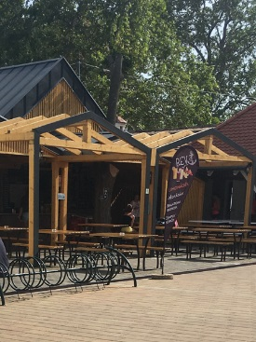 | Rév Büfé | 8253 Révfülöp Halász u. 2. | 19.60 | 6.43 | 19.22 | 8.83 | 14.93 | 69.0 | 10.90 | 8.83 | 8.26 | 20.40 | 15.75 | 64.1 | 133.2 | 3 | 5.2 | 3.5 | 3.2 | 5.6 | 17.5 | átlag feletti | 106 | 2.17 | 11.34 | 39.9 | 10.2 | Meghatározási határ alatt. | Napraforgó étolaJ | P | P | P | P | P | P | O
2 | 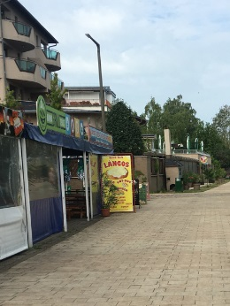 | Sarok Büfé | 8621 Zamárdi Kiss Ernő u. 2. | 18.90 | 5.32 | 16.84 | 8.89 | 13.87 | 63.8 | 13.05 | 9.78 | 8.93 | 23.47 | 17.94 | 73.2 | 137.0 | 2 | 4.8 | 3.2 | 3.5 | 5.2 | 16.7 | átlag feletti | 101 | 3.21 | 10.39 | < 25 | 23.9 | Meghatározási határ alatt. | Napraforgó étolaj | P | P | P | P | O | P | P
3 | 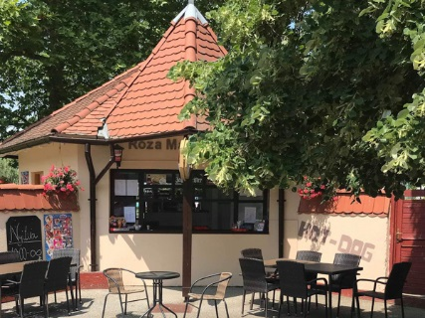 | Róza Mama Büféje | 8624 Balatonszárszó Mikszáth K. u. 2. | 18.90 | 5.59 | 17.93 | 8.50 | 15.36 | 66.3 | 12.82 | 9.80 | 8.79 | 22.56 | 16.88 | 70.8 | 137.1 | 1 | 4.4 | 2.7 | 3.2 | 4.4 | 14.7 | átlagos | 96 | 2.07 | 23.57 | < 25 | 12.5 | Meghatározási határ alatt. | Pálmazsír | P | P | P | O | P | P | P
4 | 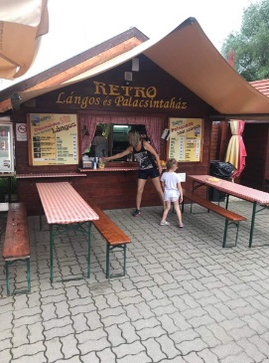 | Lángos és Palacsintaház | 8315 Gyenesdiás Madách I. u. 728/60 hrsz. | 17.15 | 5.65 | 17.79 | 9.17 | 11.73 | 61.5 | 12.91 | 9.17 | 7.95 | 20.40 | 15.60 | 66.0 | 127.5 | 4 | 5.2 | 2.4 | 2.9 | 4.4 | 14.9 | átlagos | 111 | 3.28 | 14.29 | < 25 | 28.9 | Meghatározási határ alatt. | Pálmaolaj | P | P | P | P | P | P | O
5 | 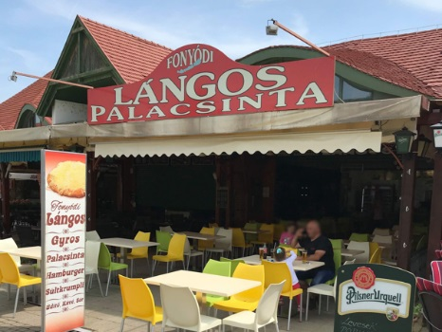 | Lángos - Palacsinta Pizzéria és Étterem | 8640 Fonyód Fürdő u. | 17.43 | 5.72 | 18.36 | 8.00 | 13.76 | 63.3 | 10.68 | 8.40 | 7.48 | 17.76 | 11.74 | 56.1 | 119.3 | 6 | 5.2 | 3.7 | 4.0 | 6.0 | 18.9 | kiválóan megfelelt | 101 | 3.05 | 12.60 | < 25 | 12.0 | Meghatározási határ alatt. | Napraforgó étolaj | P | P | P | P | P | P | P
6 | 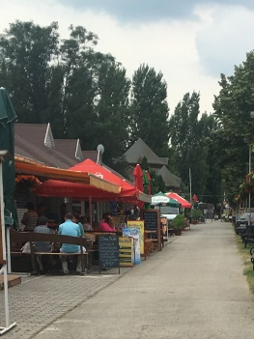 | Oliva Büfé | 8226 Alsóörs Strand sétány 16/a. | 16.80 | 5.76 | 15.30 | 7.17 | 11.20 | 56.2 | 11.79 | 8.92 | 7.95 | 21.60 | 16.36 | 66.6 | 122.8 | 5 | 5.2 | 2.4 | 3.5 | 5.2 | 16.3 | átlag feletti | 83 | 2.03 | 22.74 | < 25 | 33.8 | Meghatározási határ alatt. | Pálmaolaj | P | P | P | P | P | P | P
6 | 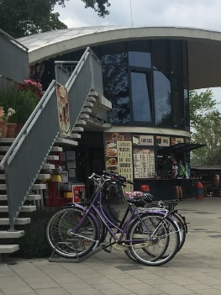 | Móló Büfé | 8237 Tihany Hajóállomás | 16.10 | 4.88 | 15.30 | 7.67 | 13.07 | 57.0 | 10.79 | 8.50 | 7.17 | 19.80 | 15.60 | 61.9 | 118.9 | 7 | 4.8 | 3.2 | 3.5 | 5.2 | 16.7 | átlag feletti | 91 | 2.77 | 19.08 | < 25 | 14.9 | Meghatározási határ alatt. | Napraforgó étolaj | P | P | P | O | P | P | P
7 | 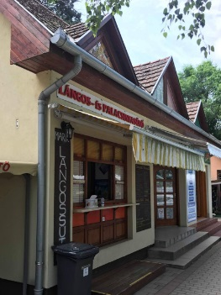 | Lángos- és Palacsintasütő | 8636 Balatonszemes Kisfaludy u. 1231/16 hrsz. | 15.54 | 5.19 | 16.87 | 7.30 | 10.08 | 55.0 | 10.41 | 7.80 | 7.48 | 16.32 | 12.48 | 54.5 | 109.5 | 9 | 4.4 | 2.4 | 2.9 | 3.6 | 13.3 | átlagos | 106 | 2.33 | 26.73 | < 25 | 22.6 | Meghatározási határ alatt. | Pálmazsír | P | O | P | O | O | P | O
8 | 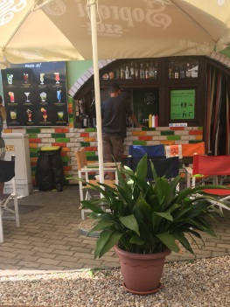 | Sió Büfé | 8600 Siófok Indóház u.1. | 15.96 | 4.79 | 16.65 | 7.70 | 10.88 | 56.0 | 11.35 | 7.70 | 7.57 | 17.76 | 13.40 | 57.8 | 113.8 | 8 | 3.6 | 2.4 | 2.7 | 3.6 | 12.3 | átlagos | 89 | 1.45 | 28.91 | < 25 | 29.5 | Meghatározási határ alatt. | Napraforgó étolaj | P | P | P | O | P | P | P
9 | 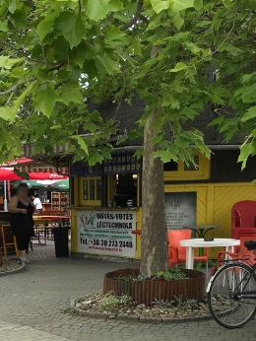 | Csúcslángosda | 8640 Balatonfenyves Vachot S. u. | 14.28 | 4.92 | 13.45 | 7.10 | 9.92 | 49.7 | 9.61 | 8.80 | 7.67 | 18.24 | 14.31 | 58.6 | 108.3 | 10 | 2.8 | 2.1 | 2.1 | 2.8 | 9.9 | átlag alatti | 95 | 1.97 | 9.63 | < 25 | 17.1 | Meghatározási határ alatt. | Napraforgó étolaj | P | O | O | P | P | P | _
10 | 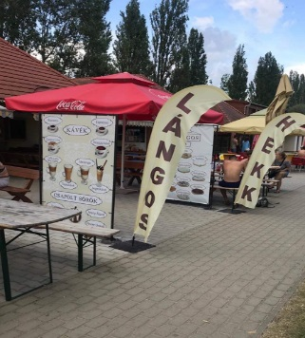 | Falatozó Büfé | 8264 Szigliget Szigliget Strand 887/2 hrsz. | 14.35 | 5.99 | 13.52 | 6.50 | 7.73 | 48.1 | 10.01 | 7.67 | 6.55 | 16.40 | 12.85 | 53.5 | 101.6 | 12 | 3.6 | 2.1 | 2.9 | 4.0 | 12.7 | átlagos | 91 | 1.91 | 15.88 | < 25 | 25.1 | Meghatározási határ alatt. | Pálmazsír | P | P | P | P | P | P | O
11 | 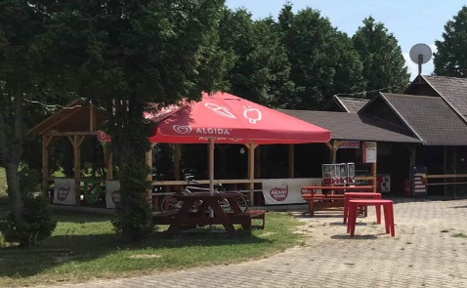 | X Büfé | 8172 Balatonakarattya Napfény pavilonsor 8. 2934/9 hrsz. | 14.53 | 5.15 | 12.63 | 6.58 | 14.00 | 52.9 | 11.24 | 8.33 | 7.40 | 16.00 | 11.62 | 54.6 | 107.5 | 11 | 4.0 | 2.7 | 3.2 | 4.4 | 14.3 | átlagos | 58 | 1.73 | 35.25 | < 25 | 24.0 | Meghatározási határ alatt. | Napraforgó étolaj | P | P | P | P | P | P | P
*: Egérrel a cellára mutatva további információ jelenik meg.

